סינון
 | 4 | 4 | ₪1,670 | ₪3,260 | ₪10,541

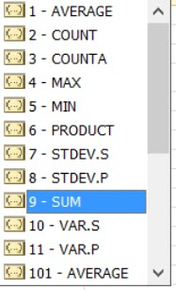
חודש | נציג מכירות | שם החברה | הכנסות רדיו/טלוויזיה | הכנסות מודפס | הכנסות אינטרנט
2000-01-01 | מיכל | סושי - מסעדה יפנית | ₪784 | ₪345 | ₪2,448
2000-03-01 | דני | לי ולך - ביגוד | ₪487 | ₪1,646 | ₪2,688
2000-01-01 | דוד | מלון היאט | ₪399 | ₪485 | ₪2,157
2000-03-01 | דני | קול הדרום | ₪0 | ₪784 | ₪3,249

